metrics server
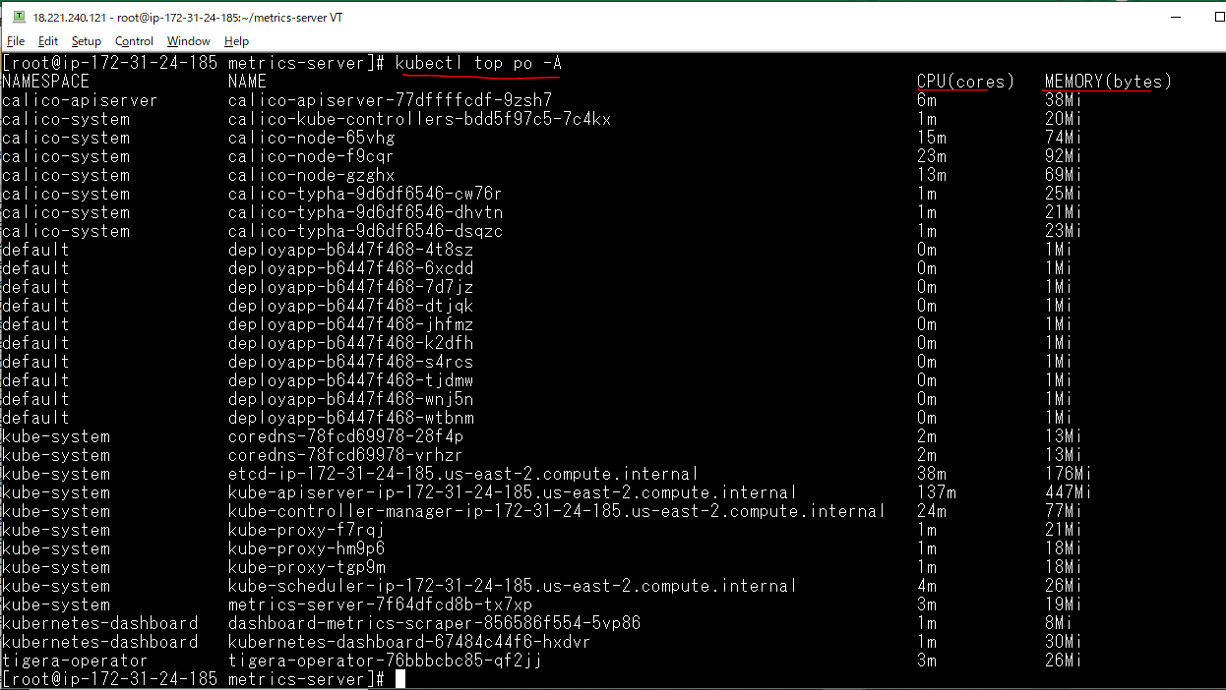
metrics server trong kubernetes giám sát về tài nguyên sử dụng trên cluster, cung cấp các API để các thành phần khác
truy vấn đến biết được và mức độ sử dụng tài nguyên (CPU, Memory) của Pod, Node ... Cần có Metric Server để HPA hoạt động chính xác

Tạo folder metrics-server
 | mkdir metrics-server
 | cd metrics-server/
 | cp /tmp/components.yaml .

Edit components.yaml
 | vi components.yaml
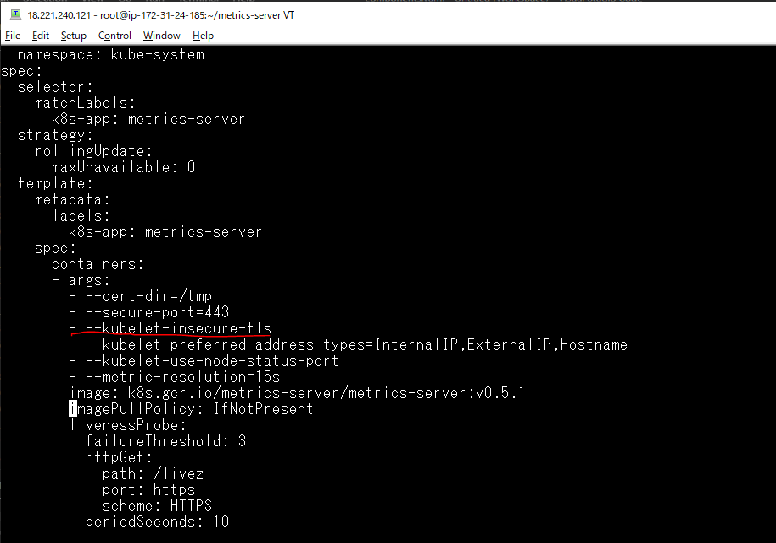

Triển khai file yaml
 | kubectl apply -f components.yaml

Kiểm tra các pod
 | kubectl get po -A
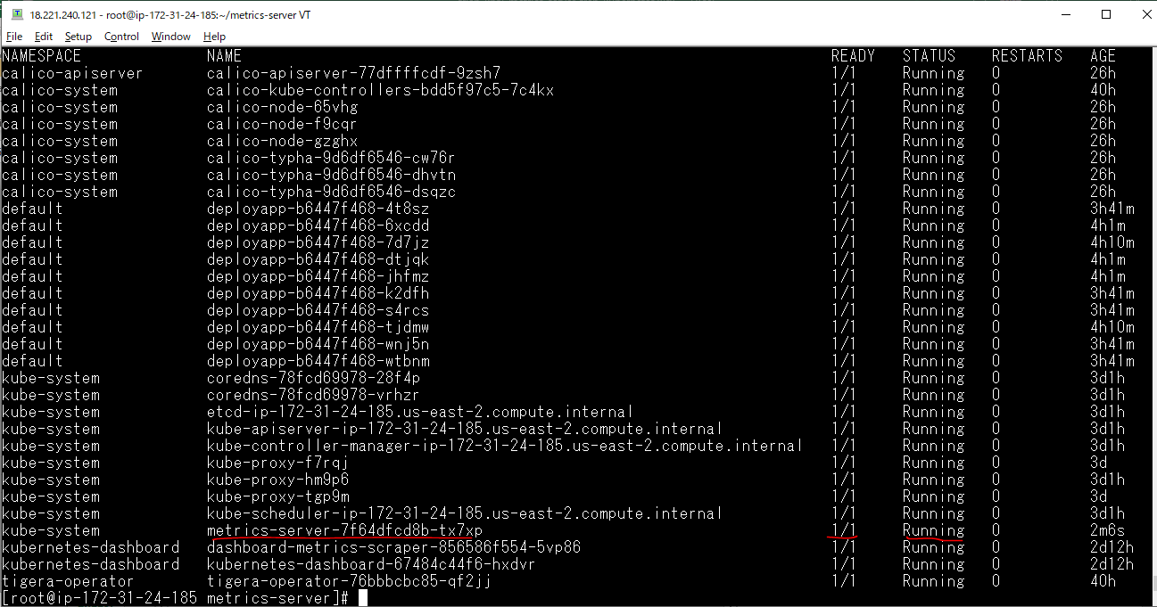

Xem mức độ sử dụng cpu và mức độ sử dụng bộ nhớ của các node
 | kubectl top no

Xem mức độ sử dụng cpu và mức độ sử dụng bộ nhớ của các pod
 | kubectl top po -A
 | Tham số -A: Trên tất cả các namespace

Check Dashboard
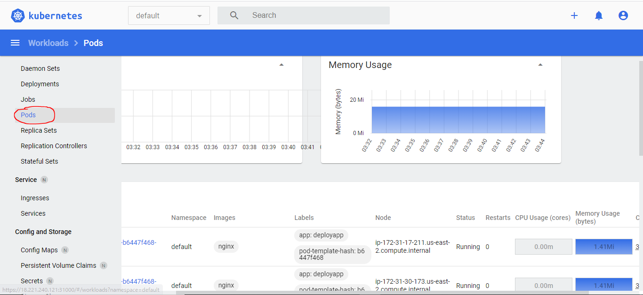
Node: có thống kê mức độ sử dụng CPU, bộ nhớ
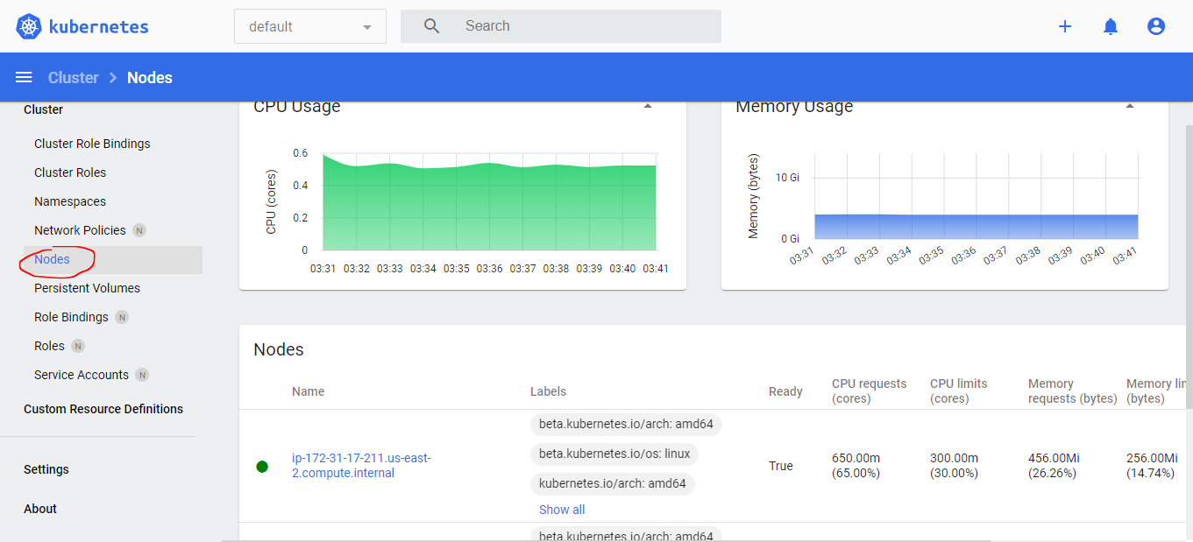

Pod: có thống kê mức độ sử dụng CPU, bộ nhớ

